Трайфл Вишневый
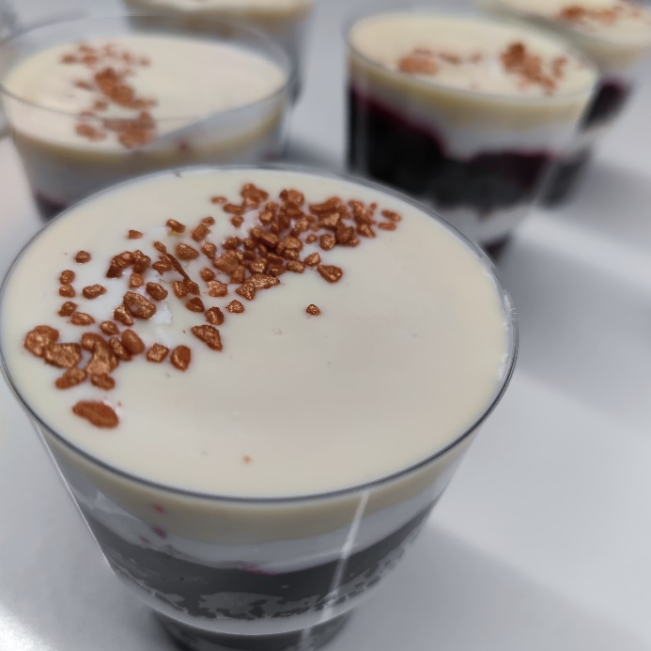
Бисквит шоколадный | Количество продуктов | Цена, за кг | Себестоимость | Способ приготовления:
яйцо | 0.24 | 90 | 21.6 | Соединить все ингредиенты, перемешать до однородной массы, выпекать бисквит при 160°C первые 15 мин, затем 20 мин на 180°С.
сахар | 0.28 | 50 | 14
кефир | 0.2 | 60 | 12
разрыхлитель | 0.02 | 100 | 2
мука | 0.24 | 50 | 12
масло растительное | 0.12 | 100 | 12
Какао | 0.04 | 350 | 14
Итого: | 1.14 |  | 87.6

Крем пломбир |  |  |  | Способ приготовления:
Сливки растительные | 0.7 | 190 | 133 | Взбитые сливки соединить с ковером, взбить до однородной массы.
Ковер Белый FND-L22E060-06-000 | 0.3 | 370 | 111
Итого: | 1 |  | 244

Трайфл Вишневый |  |  |  |  | Ковер Белый используется на покрытие на 1 стаканчик 15 гр. В крем используется только с растительными сливками, так как если соединять с животными сливками сворачивается. Для крема необходимо 30% ковера, крем приобретает сливочный вкус и невилируется салистое послевкусие от сливок.
Наименование | Кол-во | Цена за кг | Себестоимость | Способ приготовления:
Бисквит шоколадный | 0.035 | 87.6 | 3.066 | Измельчить бисквит до состояния крошки. В стаканчик выкладываем слоями, бисквит, вишневая начинка, крем пломбир, так 2 раза, сверху украшаем разогретым до 32°С ковером и марципановыми кранчами.
Крем пломбир | 0.04 | 244 | 9.76
Начинка Вишневая | 0.05 | 300 | 15
Ковер Белый FND-L22E060-06-000 | 0.015 | 370 | 5.55
Марципановые кранчи | 0.002 | 1200 | 2.4
 | 0.142 |  | 35.776
Стаканчик , шт |  | 8 | 43.776

Черемуховое полено
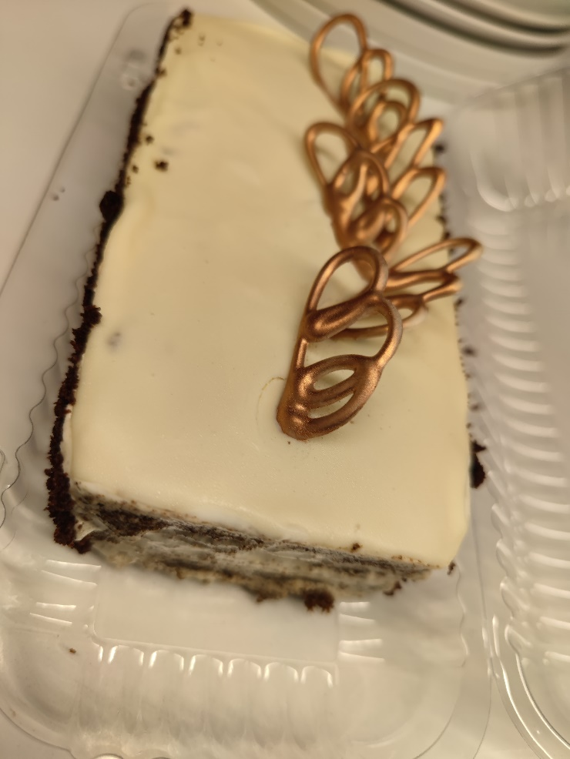
Бисквит черемуховый | Количество продуктов | Цена, за кг | Себестоимость | Способ приготовления:
яйцо | 0.24 | 90 | 21.6 | Соединить все ингредиенты, перемешать до однородной массы, выпекать бисквит при 160°C первые 15 мин, затем 20 мин на 180°С.
сахар | 0.28 | 50 | 14
кефир | 0.2 | 60 | 12
разрыхлитель | 0.02 | 100 | 2
мука | 0.24 | 50 | 12
масло растительное | 0.12 | 100 | 12
Черемуха молотая | 0.08 | 500 | 40
Итого: | 1.14 |  | 113.6

Крем сметанный |  |  |  | Способ приготовления:
Сливки растительные | 0.5 | 190 | 133 | Взбитые сливки соединить с ковером, взбить до однородной массы и добавить сметану.
Сметана 15% | 0.25 | 300 | 75
Ковер Белый FND-L22E060-06-000 | 0.25 | 370 | 111
Итого: | 1 |  | 319

Черемуховое полено |  |  |  |  | Дозировка белого кавера в сметанный крем 25% , придает крму сливочный вкус, невилирует салистое послевкусие растительных сливок. На поверхность расход покрытия 80 гр, на 1 кг торта, при этом после заморозки и дефростации не образуется конденсат, покрите мягко режется, не тянется за ножом.
Наименование | Кол-во | Цена за кг | Себестоимость | Способ приготовления:
Бисквит черемуховый | 0.45 | 113 | 50.85 | Бисквит выпечь в прямоугольной форме или пластом, разделить на 3 части прослоить сметанным кремом. Затем растопить белое покрытие до 32°С, нанести сверху, раномерно один раз првести палеткой. Украсить белой глазурью.
Крем сметанный | 0.3 | 319 | 95.7
Ковер Белый FND-L22E060-06-000 | 0.08 | 370 | 29.6
Глазурь белая | 0.03 | 290 | 8.7
Итого: | 0.86 |  | 184.85
 | 1 |  | 214.94

Торт Морозная Клюква
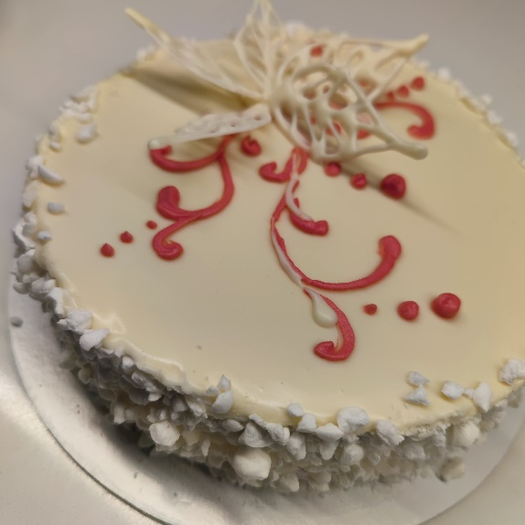
Бисквит Светлый | Количество продуктов | Цена, за кг | Себестоимость | Способ приготовления:
яйцо | 0.24 | 90 | 21.6 | Соединить все ингредиенты, перемешать до однородной массы, выпекать бисквит при 160°C первые 15 мин, затем 20 мин на 180°С.
сахар | 0.28 | 50 | 14
кефир | 0.2 | 60 | 12
разрыхлитель | 0.02 | 100 | 2
мука | 0.28 | 50 | 12
масло растительное | 0.12 | 100 | 12

Итого: | 1.14 |  | 73.6

Крем Пломбир |  |  |  | Способ приготовления:
Сливки растительные | 0.7 | 190 | 133 | Взбитые сливки соединить с ковером, взбить до однородной массы.
Ковер Белый FND-L22E060-06-000 | 0.3 | 370 | 111
Итого: | 1 |  | 244

Торт Морозная Клюква |  |  |  |  | На покрытие только верха торта расход 80 гр, если покрывать полностью то желательно такие поверхности как птичье молоко, которое не требует выравнивания сливками. То в этом случает на всю поверхность 150 гр. При добавление ковера в сливки растительные невилируется салистое послевкусия и крем приобретает вкус пломбира.
Наименование | Кол-во | Цена за кг | Себестоимость | Способ приготовления:
Бисквит Светлый | 0.45 | 73.6 | 33.12 | В кольце диаметром 18 см отпечь бисквит, разделить на 3 части. Прослоить кремом и в центре отсадить начинку. Сверху торт выровнять сливками растительными. Покрыть кавером , предварительно разогрев до 32°С, бока обсыпать безе или крошкой бисквитной. Украсить цветком из белой глазури.
Пропитка
Крем пломбир | 0.3 | 244 | 73.2
Клюквенная начинка | 0.1 | 300 | 30
Ковер Белый FND-L22E060-06-000 | 0.08 | 370 | 29.6
Безе | 0.15 | 80 | 12
Глазурь белая | 0.03 | 290 | 8.7
 | 1.11 |  | 186.62
 | 1 |  | 168.13

Эклер сливочный
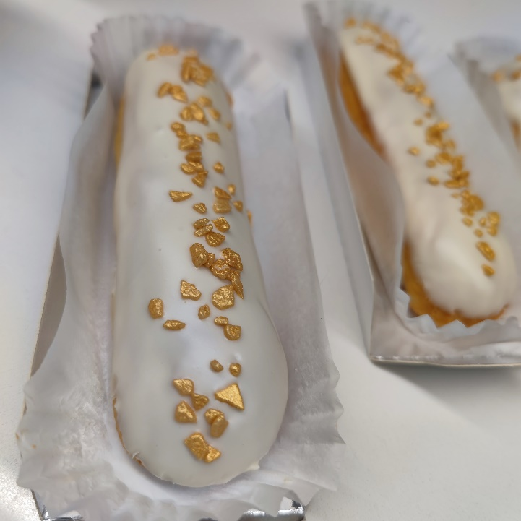
Заварной п/ф | Количество сырья | Цена, за кг | Себестоимость | Способ приготовления:
молоко | 0.184 | 70 | 12.88 | Соединить воду, молоко, соль, сахар и масло в сотейнике с толстым дном, На минимальнои огне дождаться пока масло растопится. Как только жидкость закипит, всыпать муку и заварить тесто, до образования, тонкой пленочки на дне. Затем охладить массу до 50°C, вносить по 1 яйцу и хорошо вымешивать. Идеальное тесто слопатки свисает треугольником. Взять насадку открытая звезда 12 мм и отсадить эклеры длиной 10 см. Выпекать посадочная 190°С 10 мин затем 170°С 25 мин. Затем охладить.
вода | 0.316 |  | 0
соль | 0.01 | 30 | 0.3
сахар | 0.02 | 70 | 1.4
сливочное масло | 0.225 | 700 | 157.5
Мука | 0.275 | 40 | 11
Яйцо | 0.37 | 100 | 37
Итого: | 1.4
Потери 20%
Итого: | 1.12 |  | 220.08
Штук | 75

Крем творожный |  |  |  | Способ приготовления:
Масло сливочное 82,5 | 0.337 | 700 | 235.9 | Масло сливочное взбить до пышной массы с белым покрытием , добавить сахарную пудру и сыр творожный, взбить до однородной пышной массы.
Сыр творожный | 0.337 | 700 | 235.9
Покрытие Белое | 0.25 | 370 | 92.5
Сахарная пудра | 0.08 | 150 | 12
Итого: | 1.004 |  | 576.3

Эклер Сливочный |  |  |  |  | Расход белого покрытия в крем 25% , расход на покрытие одного эклера 15 гр
Наименование | Кол-во | Цена за кг | Себестоимость | Способ приготовления:
Заварной п/ф | 0.015 | 220.08 | 3.3012 | Сделать проколы снизу эклера и остадить крем. Разогреть покрытие до 32°С и окунуть эклер , украсить марципановыми кранчами.
Крем творожный | 0.045 | 576.3 | 25.9335
Ковер Белый FND-L22E060-06-000 | 0.015 | 370 | 5.55
Марципановые кранчи | 0.002 | 1000 | 2
1 штука | 0.077 |  | 36.7847

